Champion
PANITIA LOMBA MUSIK ANGKLUNG PADAENG
KELUARGA BESAR BUMI SILIWANGI
UNIVERSITAS PENDIDIKAN INDONESIA
Jalan. Dr. Setiabudhi No. 229 Bandung, 40154, Telp. +62222006295
Sekretariat : Jalan Dewi Asri (Samping Lap. Softball). Kampus UPI, web : http:// kabumi-upi.org

LAPORAN HASIL PERLOMBAAN TINGKAT SMP / SEDERAJAT

 | 1. Juara
 | Peringkat | No Urut | Nama Sekolah
 | 1 | #N/A | #N/A

 | 2 | #N/A | #N/A

 | 3 | #N/A | #N/A

 | 2. Harapan
 | Peringkat | No Urut | Nama Sekolah
 | 1 | #N/A | #N/A

 | 2 | #N/A | #N/A

 | 3. Dirigen Terbaik
 | Peringkat | Nama Sekolah |  |  | Nama Peserta
 | 1 | JKL |  |  | Dirigen 4

 |  | Menyetujui,
 |  | Juri 1 | Juri 2 | Juri 3 | Juri 4 | Juri 5
 |  | TTD | TTD | TTD | TTD | TTD

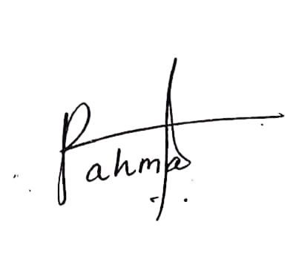

Bandung, 22 Februari 2025 |  |  | Disahkan Oleh |  | Ketua LMAP 13 |  | TTD

 |  |  |  |  | Rahma Lutvi Novianti

